Sheet2
No | Soal | Perhitungan | A | B | C | D | E | Gambar untuk soal (jika ada)
1 | Bilangan desimal dari 360 jika di konversi menjadi oktal adalah | 360 / 8 = 45 sisa 0 45 / 8 = 5 sisa 5 5/8 = 0 sisa 5 360 = 550 | 600 | 340 | 230 | 550 | 430
2 | bilangan biner dari 0100101 bila di konversi menjadi hexadesimal adalah | 0010 0101 (0*8) + (0*4) + (1*2) + (0*1) = 2 (0*8) + (1*4) + (0*2) + (1*1) = 5 hasil hexadesimal dari 0100101 = 25 | 2C | 10 | 25 | 30 | 3F
3 | total cost dari S ke G menggunakan algoritma greedy adalah | h(C) < h(B) < h(A) 5 < 6 < 8 h(F) < h(E) < h(B) 1 < 2 < 6 h(G) 0 path = {S, C, F, G} path cost = 1+4+1 = 6 | 10 | 4 | 6 | 3 | 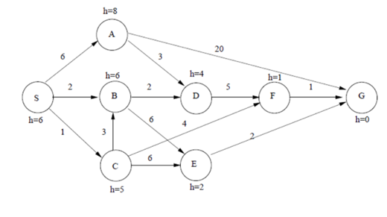 9
4 | total cost dari S ke G menggunakan algoritma A* adalah | formula = f(n) = g(n) + h(n) f(S) = g(S) + h(S) 6 = 0 + 6 - f(C) = g(C) + h(C) 6 = 1 + 5 f(B) = g(B) + h(B) 8 = 2 + 6 f(A) = g(A) + h(A) 14 = 6 + 8 yang terkecil adalah f(C) - - f(E) = g(E) + h(E) 9 = 7 + 2 f(F) = g(F) + h(F) 6 = 5 + 1 f(B) = g(B) + h(B) 10 = 4 + 6 yang terkecil adalah f(F) - - f(G) = g(G) + h(G) 6 = 6 + 0 - path = {S, C, F, G} path cost = 1+4+1 = 6 | 7 | 6 | 2 | 15 | 8
5 | Bentuk bilangan binner dari 19 | 19 : 2 = 9 sisa 1 9 : 2 = 4 sisa 1 4 : 2 = 2 sisa 0 2 : 2 = 1 sisa 0 1 : 2 = 0 sisa 1 19 = 10011 (basis 2) | 11001 | 10011 | 11100 | 10101 | 1101
6 | Tentukan nilai heuristik untuk current state terhadap goal state | h(4) = |0-0| + |0-1| = 1 h(8) = |2-2| + |0-2| = 2 h(2) = |0-1| + |1-0| = 2 h(3) = |1-2| + |1-0| = 2 h(1) = |2-0| + |1-0| = 3 h(7) = |0-0| + |2-2| = 0 h(6) = |1-2| + |2-1| = 2 h(5) = |2-1| + |2-1| = 2 nilai heuristic : h(n) = h(4) + h(8) + h(2) + h(3) + h(1) + h(7) + h(6) + h(5) = 1+2+2+2+3+0+2+2 = 14 | 17 | 12 | 14 | 16 | 13 | 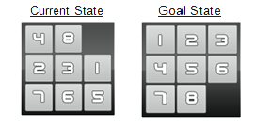
7 | nilai desimal dari bilangan binner 10110 | (10110)₂ = (1 × 2⁴) + (0 × 2³) + (1 × 2²) + (1 × 2¹) + (0 × 2⁰) = (22)₁₀ | 15 | 27 | 45 | 22 | 30
8 | Bilangan desimal 65 apabila dikonversikan menjadi bilangan biner menjadi | 65 : 2 = 32 sisa 1 32 : 2 = 16 sisa 0 16 : 2 = 8 sisa 0 8 : 2 = 4 sisa 0 4 : 2 = 2 sisa 0 2 : 2 = 0 sisa 0 1 : 2 = 0 sisa 1 65 = 1000001 | 1000011 | 100100 | 1000001 | 110000 | 1010010
9 | Hitunglah total cost dari Arad ke Glurgiu dengan metode greedy | path = Arad, Sibiu, Rimnicu Vileea, Pitesti, Bucharest, Glurgia total cost = 140 + 80 + 97 + 101 + 90 = 508 - | 508 | 514 | 500 | 490 | 580
10 | Hitunglah total cost dari Arad ke Glurgiu dengan metode A* | Arad (66 + 0 = 66) → timisoara (118 + 29 = 147) → sibiu (140 + 53 = 193) Cost : 66 +147 = 213 Timisoara (213) → Lugoj (111 + 44 = 155) Cost : 213 + 155 = 368 Lugoj → Mehadia (70 + 41 = 111) Cost : 368 + 111 = 479 Mehadia → Drobeta (75 + 42 = 117) Cost : 479 + 117 = 596 Drobeta → Craiova (120 + 60 = 180) Cost : 596 + 180 = 776 Caivoria → Pitesti (138 + 100 = 238) Cost : 776 + 238 = 1014 Pitesti → Bucharest (101 + 51 = 152) Cost : 1014 + 152 = 1166 Bucharest → Giurgiu (90 + 77 = 167) Cost : 1166 + 167 = 1333 | 1300 | 1333 | 1323 | 1331 | 1223

